汇总表
附件2
玩具礼物报价清单

序号 | 物品名称 | 数量 | 单价限价（元） | 报价（元） | 内容说明 | 备注
1 | 收音机 | 19 | 92 |  |  | 山水F23复古指针式 灰 色+32G卡+1电池
2 | 音箱 | 4 | 230 |  |  | JBL 蓝色，歌曲卡套装
3 | 点读笔 | 1 | 350 |  |  | 洪恩点读笔 全科启蒙（点读书50册+点读笔1支）-蓝色
4 | 手拍鼓 | 1 | 65 |  |  | 益米 【高续航USB充电】超大号蓝（657+内容/⭐️带响纸/3D灯光）
5 | AI智能机器狗 | 1 | 90 |  |  | 孙臣臣 黑色升级款 2组锂电池
6 | 海洋球 | 10000个 | 0.35 |  |  | DEERC马卡龙海洋球
7 | 蹦床 | 1个 | 279 |  |  | ADKING蹦蹦床50英寸单扶手款
8 | 陪伴玩偶 | 179 | 149 |  |  | babycare熊猫玩偶,[熊猫眠眠]可唱歌/发光/拆卸清洗
9 | 跳舞毯 | 13 | 220 |  |  | 舞霸王无线跳舞毯,[无线米奇红11MM]+3D炫舞+瑜伽健身+62款游戏+随意更新+2手柄
10 | 音乐毯 | 5 | 170 |  |  | 德国RICZAC，彩虹钢琴毯尺寸120*46
11 | 手环 | 18 | 150 |  |  | 红米，手环3黑色
12 | 手表 | 44 | 69.9 |  |  | 迪卡侬，学生电子手表防水运动儿童W200S 浅紫色
13 | 手表 | 48 | 200 |  |  | 卡西欧（CASIO），复古小方块多功能户外防水男士手表AE-1500WH-8B2VDF 米白色
14 | 贴纸书 | 20 | 13 |  |  | 幼儿思维训练贴纸书， 思维训练7+专注力训练7+全脑开发6 （四川少年儿童出版社）
15 | 故事书 | 1 | 95 |  |  | 侦探推理故事书，【全套16册】神探猫+爪子神探+神探西西奥
16 | 手摇铃 | 50 | 16 |  |  | YSR奕思瑞，婴儿健身球+婴儿哑铃球（0-12个月）
17 | 咬牙胶 | 20 | 22 |  |  | 蒂乐，婴儿手摇铃玩具可咬牙胶0-1岁宝宝益纳米银-抗菌款【送收纳盒】
18 | 书包 | 40 | 200 |  | 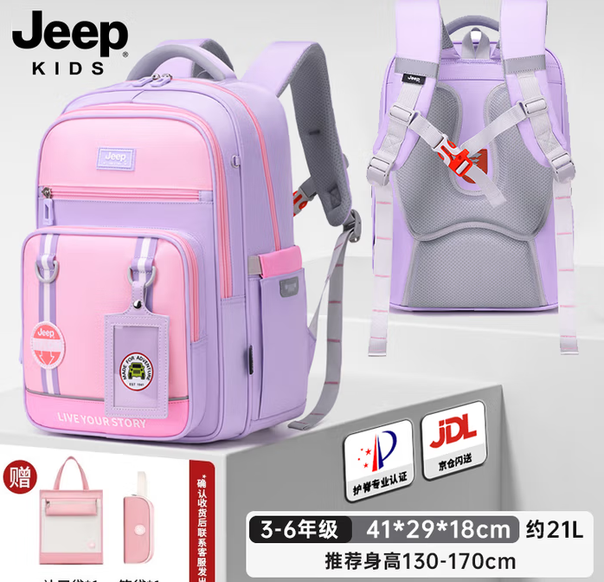 | Jeep，儿童护脊书包小学生3-6年级 紫粉大号
19 | 书包 | 70 | 200 |  | 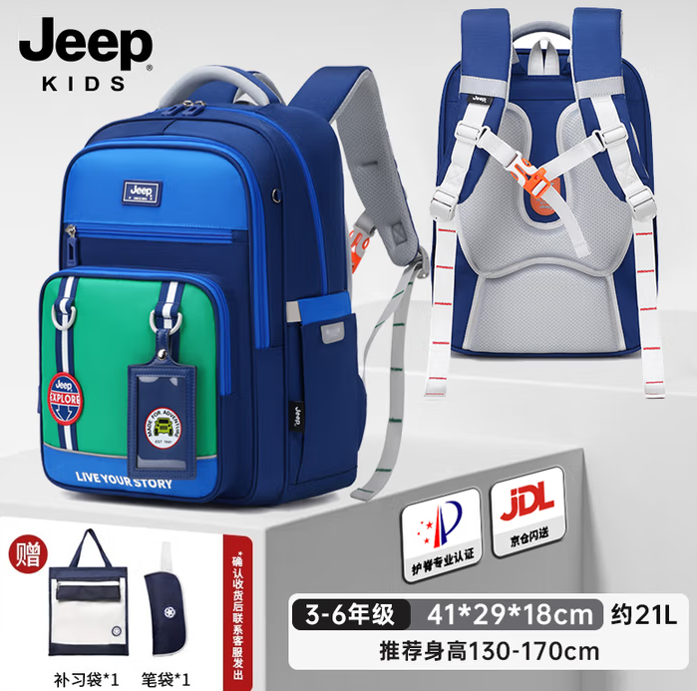 | Jeep，儿童护脊书包小学生3-7年级 宝蓝大号
20 | 单肩包 | 40 | 100 |  | 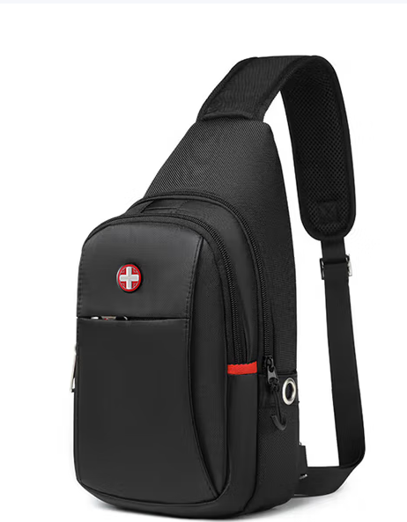 | CROSSGEAR瑞士胸包休闲运动单肩包经典款防泼水可放折叠伞水杯 CR-8002BK，
21 | 单肩斜挎包 | 40 | 180 |  |  | 高尔夫（GOLF），单肩斜挎包女时尚包包女包通勤百搭ipad包防泼水+果仁杏 1HDC44068
22 | 背包 | 30 | 190 |  |  | CROSSGEAR瑞士军士刀双肩包 热销NO.1大号【限量升级顶配】E CAA25315156
23 | 手表 | 45 | 200 |  |  | 卡西欧（CASIO），复古小方块多功能户外防水男士手表AE-1500WH-8B2VDF 米白色
24 | 手表 | 45 | 200 |  | 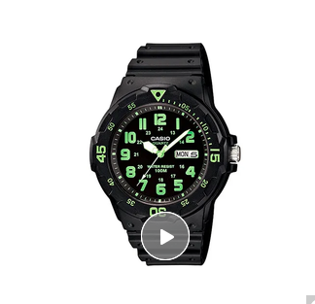 | CASIO卡西欧，石英机芯树脂表带日韩表男表MRW-200H-3B
25 | 手表 | 40 | 180 |  | 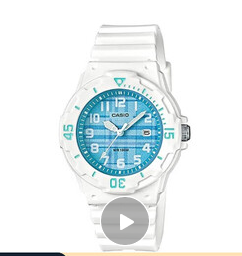 | CASIO卡西欧，石英机芯树脂表带日韩表女表LRW-200H-2C
26 | 音箱 | 45 | 229 |  |  | JBL ，SD12无线蓝牙音箱音响随身插卡户外收音机3093+歌曲卡套餐
合计： |  |  |  | 0

